竞品产品升级
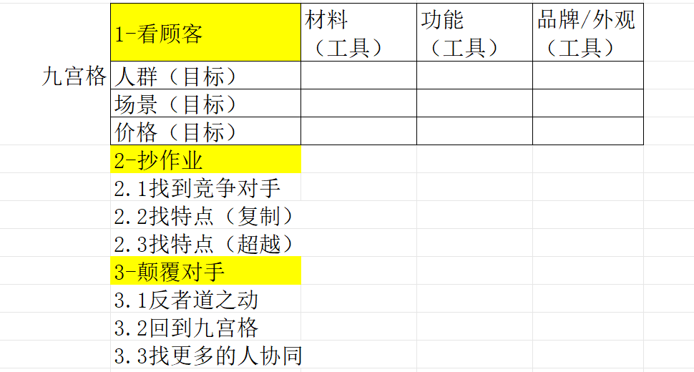
产品研发要求输入表 立项编号：党英轩填写
立项时间： |  | 设计时间：
打样时间： |  | 上架时间：
基本信息 | 一级品类 | 睡眠眼罩
 | 二级品类 | 重力眼罩
 | 三级品类 | 双面重力眼罩
 | 产品名称 | 奢柔双面奶芙绒
 | 是否季节产品 | 否
 | 产品品牌 | SERUNA
 | 负责人 | 娄福星
 | 市场大小/年月日（要做得价格段下) |  | 约¥600-800万/月，年规模¥7,200-9,600万
 | 对手销售额/年月日 | 89 | 月销5000单/月销售额55W
9宫格前6（目标） | 人群（落实到具体需求及需求排序） | 【核心人群】24-40岁女性为主（占比70%+），都市白领、职场宝妈 • 年龄分布：24-30岁占35%，31-40岁占48%，为睡眠经济消费主力军 • 性别比例：女性70%+，男性30%，女性更易受睡眠问题困扰且更愿意为睡眠产品付费 • 城市层级：一二线城市为主（新一线集中） • 收入水平：中等收入群体，有健康消费意识 • 职业特征：白领、职场人士、高压行业从业者、产后宝妈 【人群共性】 • 全国18岁以上睡眠障碍人群达5亿，其中女性、职场人士为高发群体 • 普遍面临入睡困难、睡眠质量低、睡眠时长不足等问题
 | 场景（落实到具体场景及场景排序） | 【主要场景】 1. 夜间深度睡眠（卧室场景）- 核心场景 • 问题：入睡困难、光线干扰、睡眠质量差 • 需求：遮光+助眠+舒适 2. 办公室午休（职场场景）- 增量场景 • 问题：环境嘈杂、光线强、休息质量差 • 需求：便携+遮光+快速入睡 3. 差旅出行（出行场景）- 增量场景 • 问题：酒店光线、交通工具休息、时差调整 • 需求：便携+遮光+熟悉感 【场景趋势】 • 使用场景从夜间睡眠扩展至午休、差旅，白领人群成重点目标客群
 | 价格/毛利 | 89.9/75%
 | 对手是谁 | 米度狗
 | 对手的卖点（复制） | 重力助眠
 | 对手的卖点（超越） | 宽版设计覆盖更全面；参考眼眶镂空设计优化眼周压力，主打"不压眼球"差异化
设计要求（工具）怎么超越对手 | 设计目的概述 | 复制竞品外观，这个眼罩是宽版搭眼的；差异化配色+查外观专利规避+优化重量分布减少压迫感
 | 改外观/品牌 | +LOGO，这个款有现货的，可以重新选颜色 区别米度狗的配色（需要查一下外观专利）；推荐配色：雾霾蓝/奶油白（莫兰迪色系，区别于米度狗）
 | 改材料 | /
 | 改功能 | 保持重力助眠核心功能；优化重量分布减少眼周压迫（参考KANO分析：24.7%用户抱怨重量压迫为痛点）
具体情况 | 针对对手产品图片具体做哪里升级 | 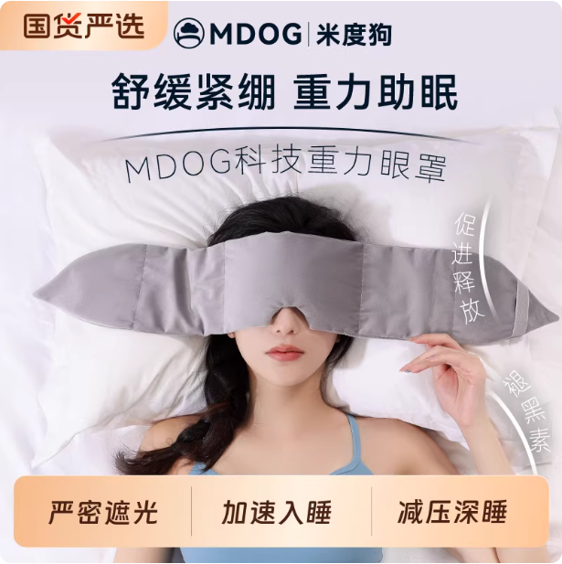
 | 产品型号 | 建议：YZ18（宽版重力眼罩）或沿用现有编号规则
 | ERP成本 | 20元/只 以内

